別記第５号
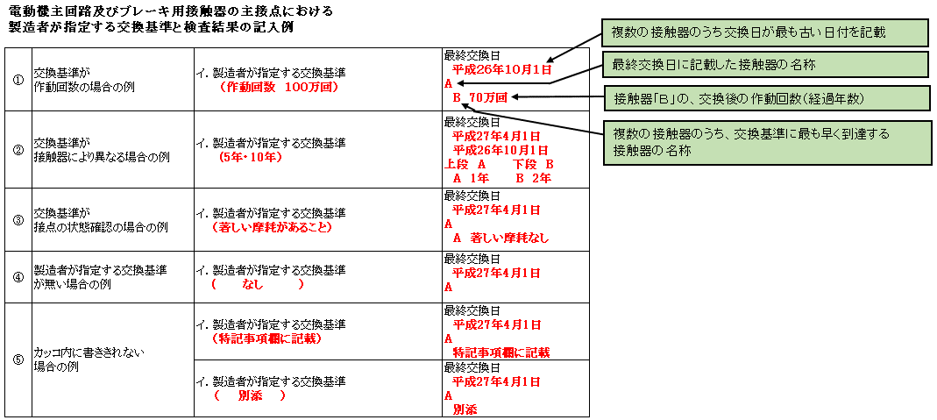
別記第五号（Ａ４） |  |  |  |  |  |  |  |  |  |  |  |  |  |  | 【エスカレーター】
検査結果表
（第１第１項第５号に規定する昇降機）

当該検査に関与した検査者 |  |  |  | 氏 名 |  |  |  |  |  |  |  |  |  |  |  | 検査者番号
 |  | 代表となる検査者
 |  | その他の検査者

 |  |  |  |  |  |  |  |  |  |  |  |  |  | 昇降機番号
番号 | 検 査 項 目 |  |  |  |  |  |  |  |  |  |  |  | 検査結果 |  |  |  | 担当 検査者 番号
 |  |  |  |  |  |  |  |  |  |  |  |  | 指摘 なし | 要重点 点 検 | 要是正
 |  |  |  |  |  |  |  |  |  |  |  |  |  |  |  | 既 存 不適格
1 | 機械室
（1） | 機械室内の状況 |  |  |  |  |  |  |  |  |  |  |  |  | ― |  | ―
（2） | 制御器 |  | 開閉器及び遮断器 |  |  |  |  |  |  |  |  |  |  | ― |  | ―
（3） |  |  | 接触器、継電器及び運転制御用基板 | 電動機主回路用接触器の主接点 |  |  |  |  |  |  |  |  |  |  |  | ―
 |  |  |  | 主接点を目視により確認 |  |  | 適・否・確認不可 |  |  |  |  |  |  |  |  |  |  | ⇒ | 該当する項目を で囲む
 |  |  |  | フェールセーフ設計 |  |  | 最終交換日
 |  |  |  | （該当する・該当しない） |  |  |  | 年 | 月 |  |  | 日
 |  |  |  | 交換基準 |  |  |  |  |  |  |  |  |  |  |  |  |  | ⇒ | 最終交換日は和暦で入力してください
 |  |  |  | イ.製造者が指定する交換基準
 |  |  |  | ( |  | ）
 |  |  |  | ロ.やむを得ない事情により、検査者
 |  |  |  | が設定する交換基準 |  |  |  |  |  |  |  |  |  |  |  |  |  | ⇒ | 該当する項目を で囲む
 |  |  |  | ( |  | )
 |  |  |  | ブレーキ用接触器の接点
 |  |  |  | 接点を目視により確認 |  |  | 適・否・確認不可
 |  |  |  | フェールセーフ設計 |  |  | 最終交換日
 |  |  |  | （該当する・該当しない） |  |  |  | 年 | 月 |  |  | 日
 |  |  |  | 交換基準 |  |  |  |  |  |  |  |  |  |  |  |  |  | ⇒ | 最終交換日は和暦で入力してください
 |  |  |  | イ.製造者が指定する交換基準
 |  |  |  | ( |  | ）
 |  |  |  | ロ.やむを得ない事情により、検査者
 |  |  |  | が設定する交換基準
 |  |  |  | ( |  | )
（4） |  |  | ヒューズ |  |  |  |  |  |  |  |  |  |  | ― |  | ―
（5） |  |  | 絶縁 電動機の回路（300V以下・300V超） |  |  |  |  |  |  |  | MΩ |  |  | ― |  | ―
 |  |  | 制御器等の回路の300Vを超える回路 |  |  |  |  |  |  |  | MΩ |  |  |  |  |  |  | ⇒ | 該当する回路・電圧を で囲む
 |  |  | 制御器等の回路の150Vを超え300V以下の回路 |  |  |  |  |  |  |  | MΩ
 |  |  | 制御器等の回路の150V以下の回路 |  |  |  |  |  |  |  | MΩ
(6) |  |  | 接地 |  |  |  |  |  |  |  |  |  |  | ― |  | ―
(7) | 電動機 |  |  |  |  |  |  |  |  |  |  |  |  | ― |  | ―
(8) | ブレーキ |  | しゅう動面への油の付着の状況 |  |  |  | 適・否 |  |  |  |  |  |  |  |  | ―
 |  |  | パッドの厚さ
 |  |  | イ．製造者が指定する
 |  |  | 要重点点検となる基準値 ( |  |  | ㎜)
 |  |  | 要是正となる基準値 ( |  |  | ㎜) |  |  |  |  | mm |  |  |  |  |  |  | ⇒ | 基準値には、「以上・以下・未満・超える」を記載してください
 |  |  | ロ．やむを得ない事情により、検査者が設定する
 |  |  | 要重点点検となる基準値 ( |  |  | ㎜)
 |  |  | 要是正となる基準値 ( |  |  | ㎜)
 |  |  | プランジャーストローク
 |  |  | イ.構造上対象外
 |  |  | ロ.製造者が指定する
 |  |  | 要重点点検となる基準値 ( ( |  |  | ㎜) |  |  |  |  |  |  |  |  |  |  |  | ⇒ | 基準値には、「以上・以下・未満・超える」を記載してください
 |  |  | 要是正となる基準値 ( |  |  | ㎜) |  |  |  |  | mm
 |  |  | ハ.やむを得ない事情により、検査者が設定する
 |  |  | 要重点点検となる基準値 ( |  |  | ㎜)
 |  |  | 要是正となる基準値 ( |  |  | ㎜)
 |  |  | 非常停止時の踏段停止距離測定 (V2/9≦踏段停止距離≦600mm) |  |  |  |  |  |  |  | mm
受付番号 |  |  |  |  |  |  |  |  |  |  |  |  | 登録番号 |  | ― ―
(9) | 減速機 |  |  |  |  |  |  |  |  |  |  |  |  | ― |  | ―
(10) | 駆動鎖 |  | 駆動鎖の張りの状況 |  |  |  |  |  |  |  |  |  |  |  |  | ―
 |  |  | イ.製造者が指定する
 |  |  | 要是正となる基準値 ( |  |  | mm・%)
 |  |  | ロ.やむを得ない事情により、検査者が設定する |  |  |  |  |  |  | mm・%
 |  |  | 要是正となる基準値 ( |  |  | mm・%)
 |  |  | スプロケットと駆動鎖のかみ合いの状況 |  |  |  | 適・否
 |  |  | 駆動鎖の伸び
 |  |  | イ.製造者が指定する
 |  |  | 要重点点検となる準値値( |  |  | mm・%)
 |  |  | 要是正となる基準値 ( |  |  | mm・%)
 |  |  | ロ.やむを得ない事情により、検査者が設定する |  |  |  |  |  |  | mm・% |  |  |  |  |  |  |  | ⇒ | 基準値には、「以上・以下・未満・超える」を記載のうえ単位mmまたは％を で囲む
 |  |  | 要重点点検となる基準値( |  |  | mm・%) |  |  |  |  |  |  |  |  |  |  |  |  | 測定値の単位mmまたは％を で囲む
 |  |  | 要是正となる基準値 ( |  |  | mm・%)
 |  |  | 駆動スプロケットと従動スプロケットの芯ずれ
 |  |  | イ.構造上対象外
 |  |  | ロ.製造者が指定する
 |  |  | 要重点点検となる準値値( |  |  | mm・%) |  |  |  | mm・%
 |  |  | 要是正となる基準値 ( |  |  | mm・%)
 |  |  | ハ.やむを得ない事情により、検査者が設定する
 |  |  | 要重点点検となる基準値( |  |  | mm・%)
 |  |  | 要是正となる基準値 ( |  |  | mm・%)
 |  |  | ニ.歯面を目視により確認 |  |  |  | 適・否
 |  |  | 給油の状況 |  |  |  | 適・否
(11) | 踏段反転装置 |  |  |  |  |  |  |  |  |  |  |  |  | ― |  | ―
2 | 乗降口
（1） | ランディングプレート |  |  |  |  |  |  |  |  |  |  |  |  | ― |  | ―
（2） | くし板 |  |  |  |  |  |  |  |  |  |  |  |  | ― |  | ―
（3） | くし板及び踏段のかみ合い |  |  |  |  |  |  |  |  |  |  |  |  | ― |  | ―
（4） | インレットガード |  |  |  |  |  |  |  |  |  |  |  |  | ― |  | ―
（5） | 昇降起動スイッチ |  |  |  |  |  |  |  |  |  |  |  |  | ― |  | ―
（6） | 警報及び運転休止スイッチ |  |  |  |  |  |  |  |  |  |  |  |  | ― |  | ―
（7） | 速度 |  | 定格速度 （ |  | m/min） |  | 上昇 |  |  | m/min |  |  |  | ― |  | ―
 |  |  |  |  |  |  | 下降 |  |  | m/min |  |  |  | ― |  | ―
3 | 中間部
（1） | ハンドレール駆動装置 |  |  |  |  |  |  |  |  |  |  |  |  |  |  | ―
（2） | ハンドレール |  |  |  |  |  |  |  |  |  |  |  |  | ― |  | ―
（3） | 内側板 |  |  |  |  |  |  |  |  |  |  |  |  | ― |  | ―
（4） | 踏段 |  |  |  |  |  |  |  |  |  |  |  |  | ― |  | ―
（5） | 踏段レール又はローラー |  |  |  |  |  |  |  |  |  |  |  |  | ― |  | ―
（6） | 踏段鎖、ベルト又は踏段相互のすき間 |  | 踏段鎖の給油の状況 |  |  |  | 適・否
 |  |  | ベルトの劣化の状況 |  |  |  | 適・否
 |  |  | 踏段相互のすき間 |  |  |  |  |  |  |  | mm
（7） | スカートガード |  |  |  |  |  |  |  |  |  |  |  |  | ―
4 | 安全装置
（1） | インレットスイッチ |  |  |  |  |  |  |  |  |  |  |  |  | ―
（2） | 非常停止ボタン |  |  |  |  |  |  |  |  |  |  |  |  | ― |  | ―
（3） | スカートガードスイッチ |  |  |  |  |  |  |  |  |  |  |  |  | ―
（4） | 踏段鎖安全スイッチ又はベルト安全スイッチ |  |  |  |  |  |  |  |  |  |  |  |  |  |  | ―
（5） | 踏段浮上り検出装置 |  |  |  |  |  |  |  |  |  |  |  |  |  |  | ―
 |  |  |  |  |  |  |  |  |  |  |  |  | 登録番号 |  | ― ―
（6） | 駆動鎖切断時 停止装置 |  | 作動の状況 |  |  |  | 適・否 |  |  |  |  |  |  |  |  | ―
 |  |  | 可動部の状況 |  |  |  | 適・否
 |  |  | 設定の状況 |  |  |  | 適・否
（7） | ハンドレール停止検出装置 |  |  |  |  |  |  |  |  |  |  |  |  | ―
5 | 安全対策
（1） | 交差部固定保護板 |  |  |  |  |  |  |  |  |  |  |  |  | ―
（2） | 転落防止柵、進入防止用仕切板及び誘導柵 |  |  |  |  |  |  |  |  |  |  |  |  | ―
（3） | 落下物防止網 |  |  |  |  |  |  |  |  |  |  |  |  | ― |  | ―
（4） | 踏段上直部の障害物 |  |  |  |  |  |  |  |  |  |  |  |  | ―
（5） | 交差部可動警告板 |  |  |  |  |  |  |  |  |  |  |  |  | ―
（6） | 踏段面注意標識 |  |  |  |  |  |  |  |  |  |  |  |  | ― |  | ―
（7） | 登り防止用仕切板 |  |  |  |  |  |  |  |  |  |  |  |  | ―
（8） | 防火区画を形成するシャッター又は戸との連動停止装置 |  |  |  |  |  |  |  |  |  |  |  |  | ― |  | ―
6 | その他
（1） | 車いす搬送用踏段 |  |  |  |  |  |  |  |  |  |  |  |  | ― |  | ―
7 | 上記以外の検査項目

特記事項
番号 | 検査項目 |  | 検査事項 | 指摘の具体的内容等 |  |  |  |  |  |  |  |  | 改善策の具体的内容等 |  |  |  | 改善（予定）年月

 |  |  |  |  |  |  |  |  |  |  |  |  | 登録番号 |  | ― ―

